Hoja1
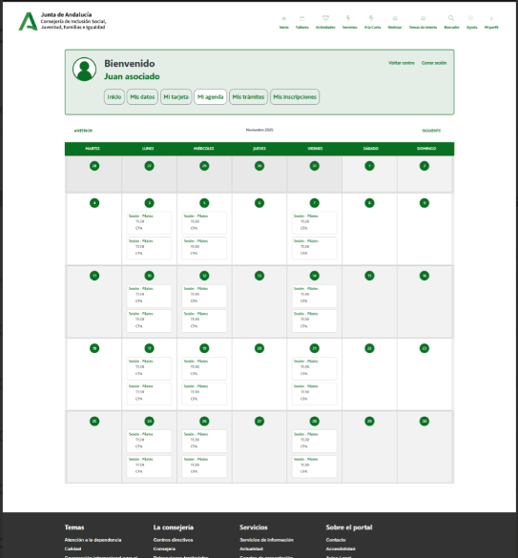

Enunciado de la historia |  |  |  | Criterios de aceptación
Identificador (ID) de la historia | Rol | Característica / Funcionalidad | Razón / Resultado | Número (#) de escenario | Criterio de aceptación (Título) | Contexto | Evento | Resultado / Comportamiento esperado
HU-CPA-8500-MI-AGENDA-USUARIO-CPA-VIRTUAL | Como persona Socia que accede desde la parte privada de CPA Virtual a la opción de menú 'Gestión Mi CPA Personas Socias/Usuarias.Mi Agenda'. | La persona Socia con acceso a la parte privada de CPA Virtual, desde dónde poder consultar la agenda con la relación de sus inscripciones a los talleres y actividades del CPA al que pertenece. | Se presentará agenda con las inscripciones a talleres y actividades correspondientes al CPA al que pertenece la persona Socia. | 1 | Formulario Consulta Listado Mi Agenda CPA Virtual | Una vez la persona Socia haya accedido desde la parte privada del aplicativo CPA Virtual a la opción de menú 'Gestión Mi CPA Personas Socias/Usuarias.Mi Agenda' se le presentará la agenda detallada en esta HU. | N/A | Se presentará una agenda del mes en curso con todas aquellas inscripciones activas a talleres correspondientes a la persona Socia que haya accedido a 'Mi Agenda'.
 |  |  |  |  | Mi Agenda
 |  |  |  | 2 | Día del mes | Campo texto. No editable | Al posicionarse sobre el día de la agenda seleccionado. | Se obtendrá un listado de talleres para el día y centro previamente seleccionados en los que se ha inscrito la persona Socia, mediante la operación 'consultarListadoSesionesTallerPersonaSocia' de los tipos de contenido 'Usuarios', 'PersonasSocias', 'UsuariosCentros', 'Centros', 'InscripcionesTaller', 'TalleresCentro', 'SesionesTaller', 'Modalidades' del repositorio Drupal, filtrado por el día del mes seleccionado por el usuario e inscripciones que esté activas. Se obtendrá un listado de actividades para el día y centro previamente seleccionados en los que se ha inscrito la persona Socia, mediante la operación 'consultarListadoSesionesActividadPersonaSocia' de los tipos de contenido 'Usuarios', 'PersonasSocias', 'UsuariosCentros', 'Centros','InscripcionesActividad', 'ActividadesCentro', 'SesionesActividad', 'Modalidades' del repositorio Drupal, filtrado por el día del mes seleccionado por el usuario e inscripciones que esté activas. Con el resultado obtenido, se presentará un pop-up con los siguientes datos de cada sesión (tanto de talleres,como de actividades): NombreTaller o Nombre Actividad, Fecha sesion, Hora sesion, Lugar celebracion, Sala celebracion, Modalidad
 |  |  |  | 3 | Botón Volver | Se presenta en el formulario el botón Volver | Si se decide pulsar. | Permitirá salir del presente formulario y volver al Menu principal de la parte privada de CPA Virtual (HU-CPA-0051-ACCESO-PARTE-PRIVADA-CPA-VIRTUAL_V0)

